TDSheet
Прайс-лист | А1 8 (029) 359-49-15 e-mail: ideamarket@mail.ru оптовый отдел Наталия Работаем: понедельник-пятница, 9.00-17.30

Обязательно! При отгрузке по безналичному расчету: предприятие должно быть участником электронного документооборота и иметь GLN.
Цены указаны на 03.08.2026

Ценовая группа/ Номенклатура/ Характеристика номенклатуры | Изображение | Номенклатура.Артикул | Оптовая цена
 |  |  | бел.руб. без НДС | бел.руб. с НДС 20% | Заказ | Ед.

БАМБУКОВЫЕ ПОЛОТЕНЦА
Наборы полотенец
DO&CO
Полотенце DO&CO Бамбук 70*140 (4 шт.) CLARA | 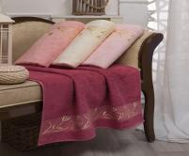 | 8538 | 173.17 руб. | 207.80 руб. |  | шт
Полотенце DO&CO Бамбук 70*140 (4 шт.) VICTORI | 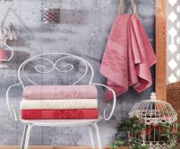 | 9243 | 173.17 руб. | 207.80 руб. |  | шт
PHILIPPUS
Полотенце PHILIPPUS Бамбук. 50x90 (6шт) MISS (E866) BIANNA | 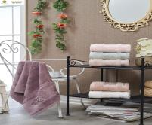 | 10354 | 129.85 руб. | 155.82 руб. |  | шт
Полотенце PHILIPPUS Бамбук. 50x90 (6шт) MISS (E937) ARYA | 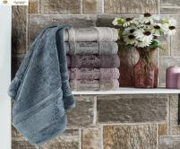 | 10762 | 129.85 руб. | 155.82 руб. |  | шт
Полотенце PHILIPPUS Бамбуковое 70х140 (6шт) MISS (E937) ARYA |  | 10763 | 259.75 руб. | 311.70 руб. |  | шт
Полотенце PHILIPPUS Бамбуковое 90х150 (6шт) MISS (E937) ARYA |  | 10766 | 389.65 руб. | 467.58 руб. |  | шт
Полотенце PHILIPPUS Бамбук. 50x90 (6шт) MISS (E938) MELINA | 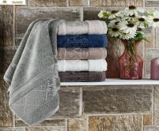 | 10764 | 129.85 руб. | 155.82 руб. |  | шт
Полотенце PHILIPPUS Бамбуковое 70х140 (6шт) MISS (E938) MELINA |  | 10826 | 259.75 руб. | 311.70 руб. |  | шт
METEOR
Комп. Пол. METEOR Бамбук ПВХ. (50x90/2 шт.) A511 ESCALE
бежевый |  | 12305 | 50.51 руб. | 60.61 руб. |  | упак
кремовый |  | 12305 | 50.51 руб. | 60.61 руб. |  | упак
лаванда |  | 12305 | 50.51 руб. | 60.61 руб. |  | упак
пудра |  | 12305 | 50.51 руб. | 60.61 руб. |  | упак
розовый |  | 12305 | 50.51 руб. | 60.61 руб. |  | упак
светло-зелёный |  | 12305 | 50.51 руб. | 60.61 руб. |  | упак
Полотенца поштучно
DO&CO
Полотенце DO&CO Бамбук. 50x90 (1шт) MISS (A73) AQUA
антрацит |  | 12036 | 25.25 руб. | 30.30 руб. |  | шт
брусничный |  | 12036 | 25.25 руб. | 30.30 руб. |  | шт
зелёный |  | 12036 | 25.25 руб. | 30.30 руб. |  | шт
персиковый |  | 12036 | 25.25 руб. | 30.30 руб. |  | шт
серый |  | 12036 | 25.25 руб. | 30.30 руб. |  | шт
синий |  | 12036 | 25.25 руб. | 30.30 руб. |  | шт
Полотенце DO&CO Бамбуковое 70х140 (1шт) MISS (A73) AQUA
антрацит |  | 12037 | 50.51 руб. | 60.61 руб. |  | шт
брусничный |  | 12037 | 50.51 руб. | 60.61 руб. |  | шт
зелёный |  | 12037 | 50.51 руб. | 60.61 руб. |  | шт
персиковый |  | 12037 | 50.51 руб. | 60.61 руб. |  | шт
серый |  | 12037 | 50.51 руб. | 60.61 руб. |  | шт
синий |  | 12037 | 50.51 руб. | 60.61 руб. |  | шт
Полотенце DO&CO Бамбуковое 90х150 (1шт ) (A73) AQUA
антрацит | 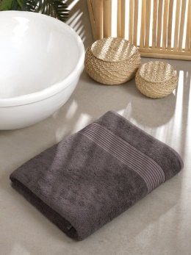 | 12353 | 68.56 руб. | 82.27 руб. |  | шт
брусничный |  | 12353 | 68.56 руб. | 82.27 руб. |  | шт
зелёный |  | 12353 | 68.56 руб. | 82.27 руб. |  | шт
персиковый |  | 12353 | 68.56 руб. | 82.27 руб. |  | шт
серый | 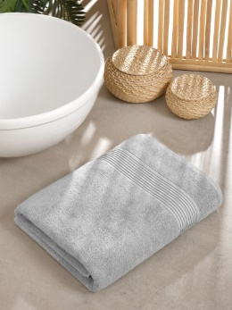 | 12353 | 68.56 руб. | 82.27 руб. |  | шт
синий | 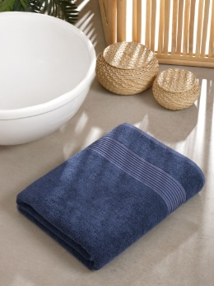 | 12353 | 68.56 руб. | 82.27 руб. |  | шт
METEOR
Полотенце METEOR Бамбук. 50x90 (1шт) HONEY
бежевый | 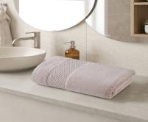 | 12424 | 25.25 руб. | 30.30 руб. |  | шт
кремовый | 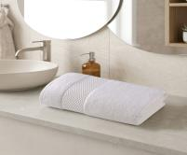 | 12424 | 25.25 руб. | 30.30 руб. |  | шт
лаванда | 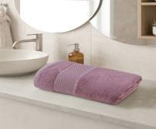 | 12424 | 25.25 руб. | 30.30 руб. |  | шт
пудра | 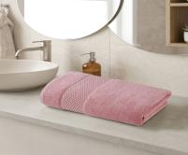 | 12424 | 25.25 руб. | 30.30 руб. |  | шт
розовый | 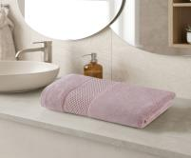 | 12424 | 25.25 руб. | 30.30 руб. |  | шт
светло-зеленый | 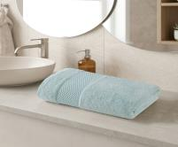 | 12424 | 25.25 руб. | 30.30 руб. |  | шт
Полотенце METEOR Бамбук. 70x140 (1шт) HONEY
бежевый |  | 12425 | 50.51 руб. | 60.61 руб. |  | шт
кремовый |  | 12425 | 50.51 руб. | 60.61 руб. |  | шт
лаванда |  | 12425 | 50.51 руб. | 60.61 руб. |  | шт
пудра |  | 12425 | 50.51 руб. | 60.61 руб. |  | шт
розовый |  | 12425 | 50.51 руб. | 60.61 руб. |  | шт
светло-зеленый |  | 12425 | 50.51 руб. | 60.61 руб. |  | шт
Полотенце METEOR Бамбук. 50x90 (1шт ) A511 ESCALE
бежевый |  | 12264 | 25.25 руб. | 30.30 руб. |  | шт
кремовый |  | 12264 | 25.25 руб. | 30.30 руб. |  | шт
лаванда |  | 12264 | 25.25 руб. | 30.30 руб. |  | шт
пудра |  | 12264 | 25.25 руб. | 30.30 руб. |  | шт
розовый |  | 12264 | 25.25 руб. | 30.30 руб. |  | шт
светло-зелёный |  | 12264 | 25.25 руб. | 30.30 руб. |  | шт
Полотенце METEOR Бамбуковое 70х140 (1шт) A511 ESCALE
бежевый |  | 12265 | 50.51 руб. | 60.61 руб. |  | шт
кремовый |  | 12265 | 50.51 руб. | 60.61 руб. |  | шт
лаванда |  | 12265 | 50.51 руб. | 60.61 руб. |  | шт
пудра |  | 12265 | 50.51 руб. | 60.61 руб. |  | шт
розовый |  | 12265 | 50.51 руб. | 60.61 руб. |  | шт
светло-зелёный |  | 12265 | 50.51 руб. | 60.61 руб. |  | шт
Полотенце METEOR Бамбуковое 90х150 (1шт ) A511 ESCALE
бежевый |  | 12266 | 68.56 руб. | 82.27 руб. |  | шт
светло зеленый | 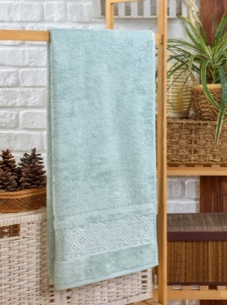 | 12266 | 68.56 руб. | 82.27 руб. |  | шт
кремовый |  | 12266 | 68.56 руб. | 82.27 руб. |  | шт
лаванда |  | 12266 | 68.56 руб. | 82.27 руб. |  | шт
пудра |  | 12266 | 68.56 руб. | 82.27 руб. |  | шт
розовый |  | 12266 | 68.56 руб. | 82.27 руб. |  | шт
Полотенце METEOR Бамбук. 50x90 (1шт ) A538 ZARA
бежевый |  | 12322 | 25.25 руб. | 30.30 руб. |  | шт
кремовый |  | 12322 | 25.25 руб. | 30.30 руб. |  | шт
лаванда | 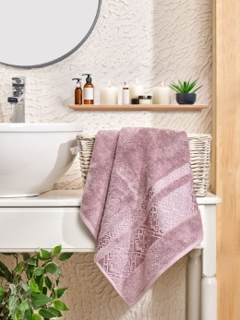 | 12322 | 25.25 руб. | 30.30 руб. |  | шт
пудра |  | 12322 | 25.25 руб. | 30.30 руб. |  | шт
розовый |  | 12322 | 25.25 руб. | 30.30 руб. |  | шт
светло-зелёный |  | 12322 | 25.25 руб. | 30.30 руб. |  | шт
Полотенце METEOR Бамбуковое 70х140 (1шт ) A538 ZARA
бежевый |  | 12323 | 50.51 руб. | 60.61 руб. |  | шт
кремовый |  | 12323 | 50.51 руб. | 60.61 руб. |  | шт
лаванда |  | 12323 | 50.51 руб. | 60.61 руб. |  | шт
пудра |  | 12323 | 50.51 руб. | 60.61 руб. |  | шт
розовый |  | 12323 | 50.51 руб. | 60.61 руб. |  | шт
светло-зелёный |  | 12323 | 50.51 руб. | 60.61 руб. |  | шт
Полотенце METEOR Бамбук. 50x90 (1шт) VERDE
cветло-голубой | 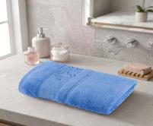 | 12427 | 25.25 руб. | 30.30 руб. |  | шт
бежевый | 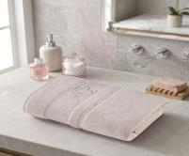 | 12427 | 25.25 руб. | 30.30 руб. |  | шт
кремовый | 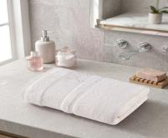 | 12427 | 25.25 руб. | 30.30 руб. |  | шт
лаванда | 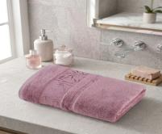 | 12427 | 25.25 руб. | 30.30 руб. |  | шт
оранжевый | 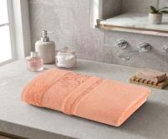 | 12427 | 25.25 руб. | 30.30 руб. |  | шт
пудра | 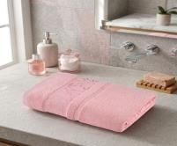 | 12427 | 25.25 руб. | 30.30 руб. |  | шт
Полотенце METEOR Бамбук. 50x90 (1шт) VERDE
cветло-голубой |  | 12428 | 50.51 руб. | 60.61 руб. |  | шт
бежевый |  | 12428 | 50.51 руб. | 60.61 руб. |  | шт
кремовый |  | 12428 | 50.51 руб. | 60.61 руб. |  | шт
лаванда |  | 12428 | 50.51 руб. | 60.61 руб. |  | шт
оранжевый |  | 12428 | 50.51 руб. | 60.61 руб. |  | шт
пудра |  | 12428 | 50.51 руб. | 60.61 руб. |  | шт

